关系图
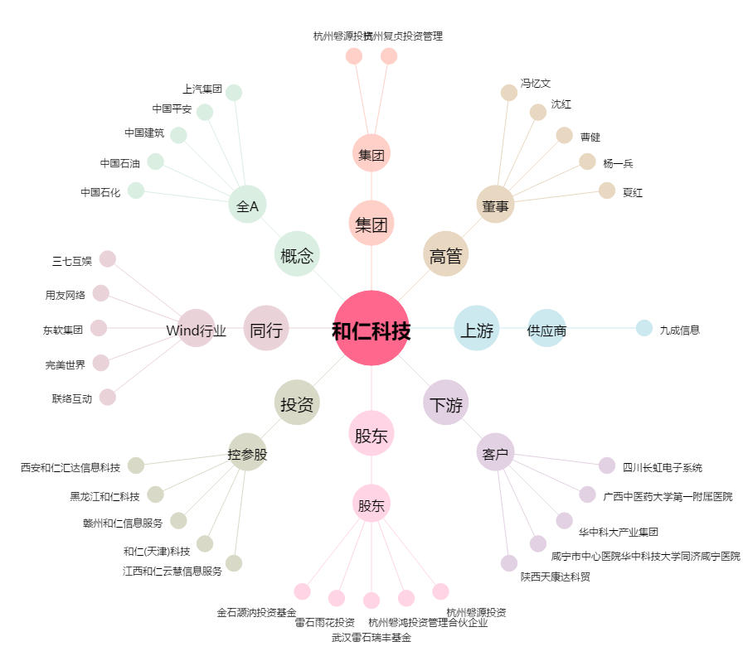
和仁科技[300550.SZ] - 关系概览图

